关系图
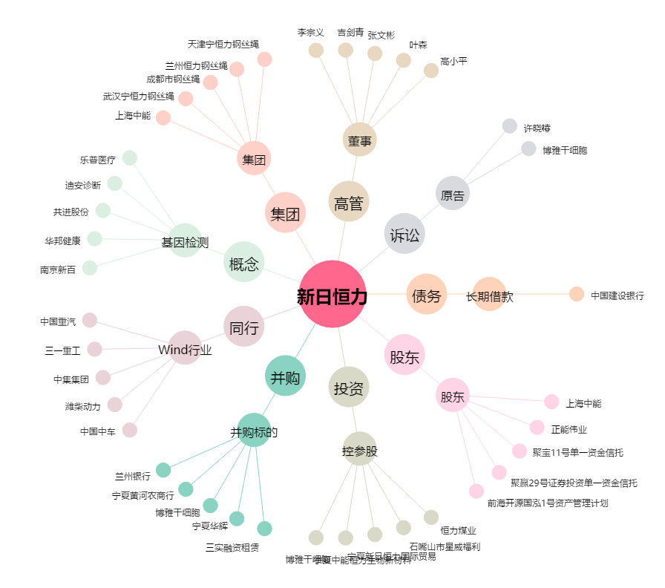
新日恒力[600165.SH] - 关系概览图

